外县
附件4
长春地区保供结队蔬菜包对接、自采情况表
统计时间段：3月30日8时--30日18时 |  |  |  |  |  |  | 报送时间：3月30日18时
一、四个外县市对接情况
序号 | 被包保 单位 | 包保 单位 | 对接情况 |  |  |  | 发放情况 |  | 自采情况 |  | 蔬菜包 投放总量 （对接+自采）
 |  |  | 保供车 数量（辆） | 蔬菜包 数量 （箱/袋） | 蔬菜 总量（吨） | 蔬菜包 品类（照片） | 蔬菜包 发放量 （箱/袋） | 蔬菜包 销售价格（元） | 自采 蔬菜包 （箱/袋） | 采购 来源
 | 合计 |  | 39 | 38933 | 369 |  | 35933 |  | 58427 |  | 97360
1 | 朝阳区 （57.8万人） | 德惠市 | 7 | 5000 | 38 | 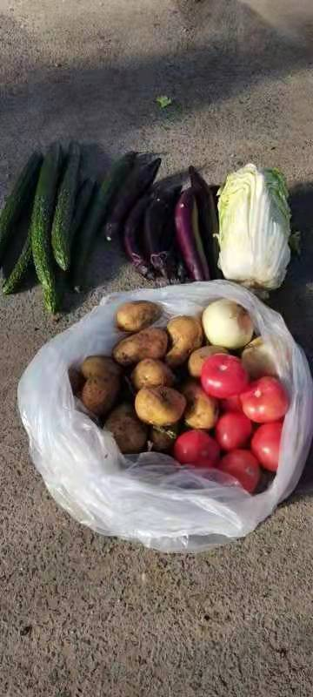 | 5000 | 80 | 5450 | 沃尔玛 欧亚等 | 10450
2 | 南关区 （48.9万人） | 农安县 | 6 | 7200 | 54 | 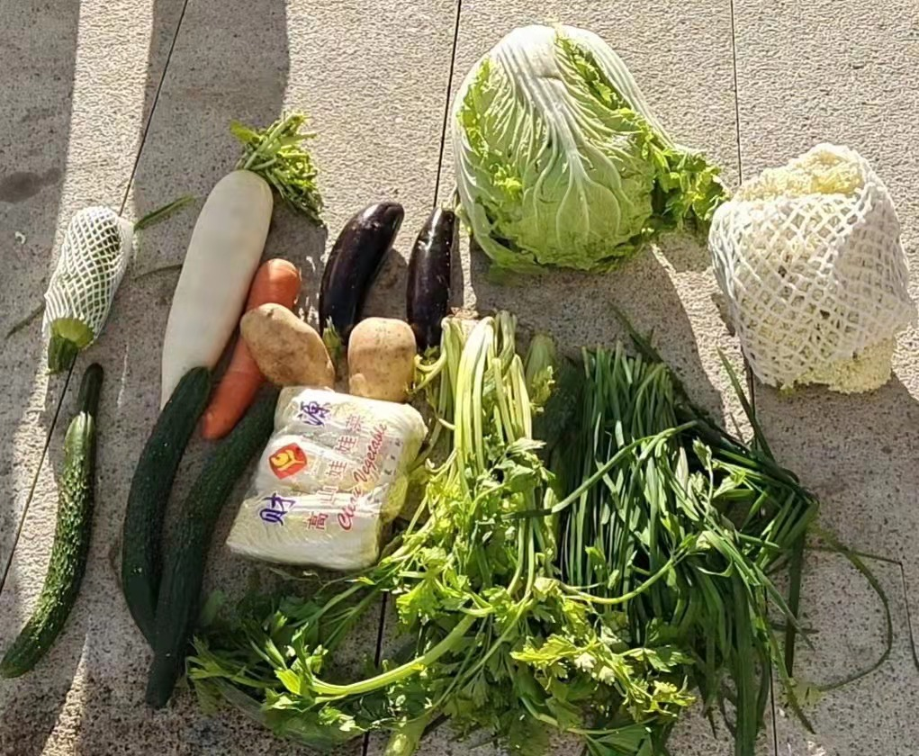 | 7200 | 70 | 3000 | 欧亚等 | 10200
3 | 绿园区 （42.6万人） | 公主岭市 | 9 | 6733 | 67 | 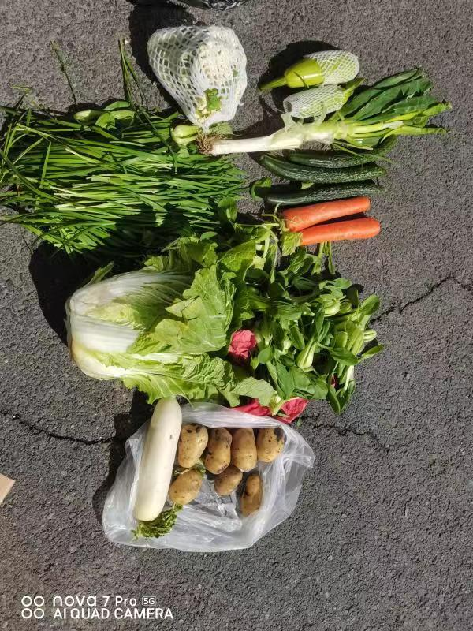 | 9733 | 80 | 14477 | 供销社 商超连锁 | 24210
 |  | 辽源市 （调剂） | 1 | 3000 | 40
4 | 二道区 （32.6万人） | 双阳区 | 8 | 8000 | 80 | 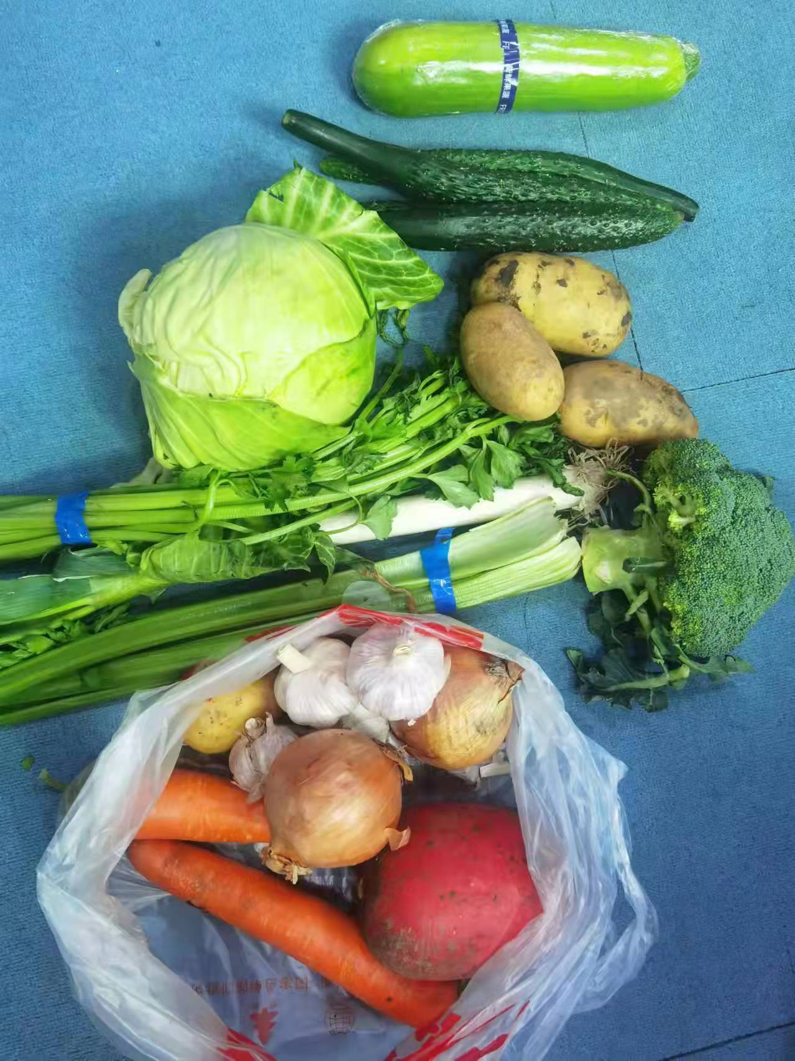 | 14000 | 80 | 35500 | 亚泰连锁等 | 35670
 |  | 通化地区 （调剂） | 8 | 9000 | 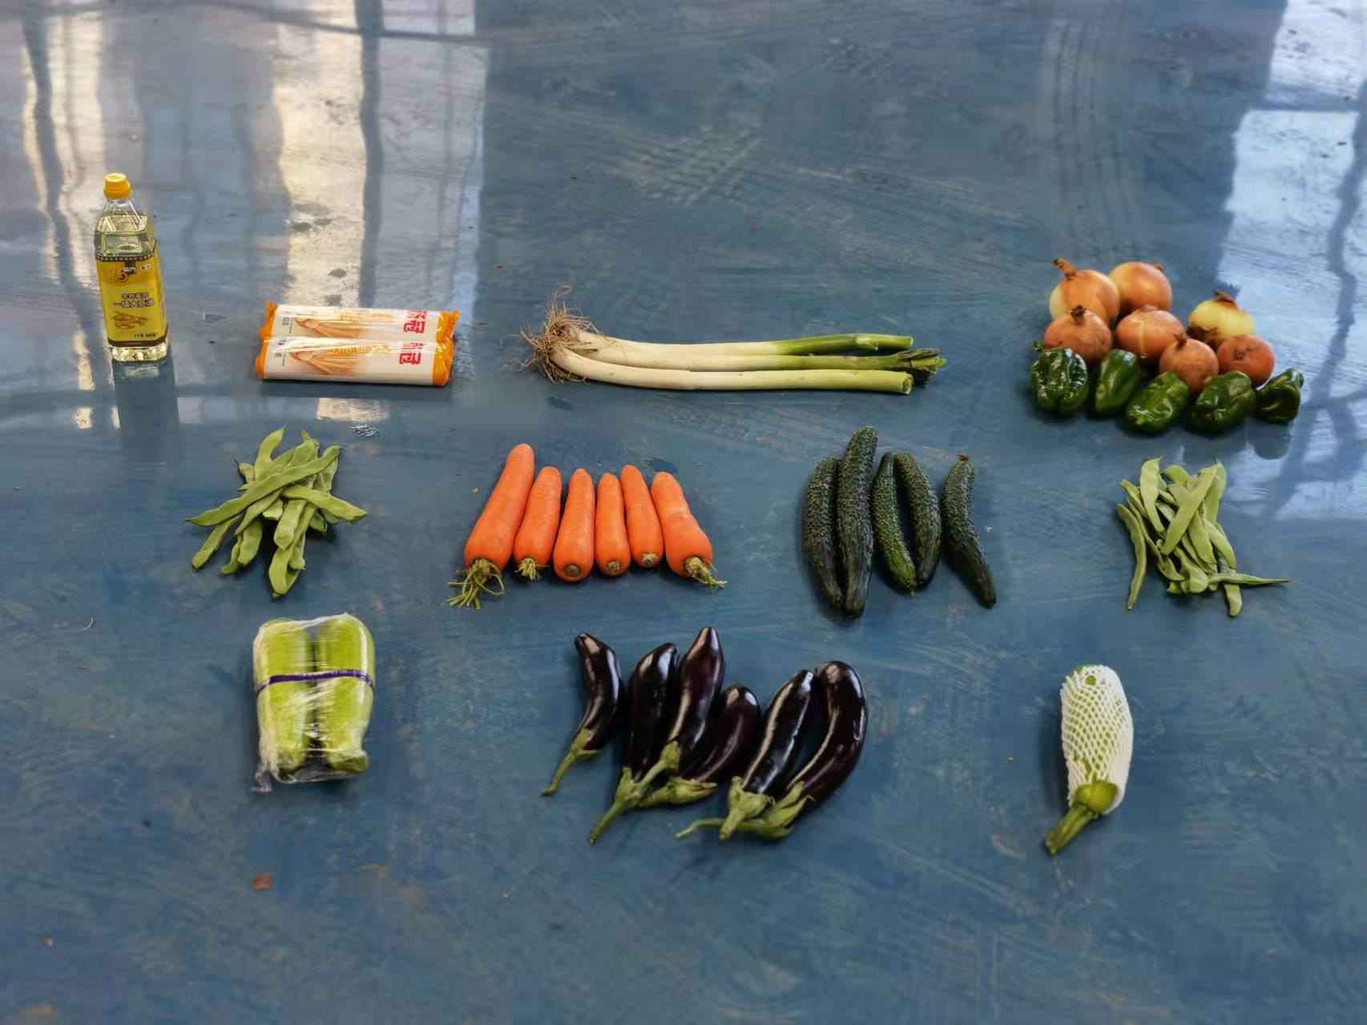 90

市州
二、省内市、州对接情况
序号 | 被包保 单位 | 包保 单位 | 对接情况 |  |  |  | 发放情况 |  | 自采情况 |  | 蔬菜包 投放总量 （对接+自采）
 |  |  | 保供车 数量（辆） | 蔬菜包 数量 （箱/袋） | 蔬菜 总量 （吨） | 蔬菜包 品类（照片） | 蔬菜包 发放量 （箱/袋） | 蔬菜包 销售价格（元） | 自采 蔬菜包 （箱/袋） | 采购来源
 | 合计 |  | 32 | 43562 | 459.7 |  | 39798 |  | 25400 |  | 68962
1 | 宽城区 （38.5万人） | 通化地区 | 5 | 5000 | 50 | 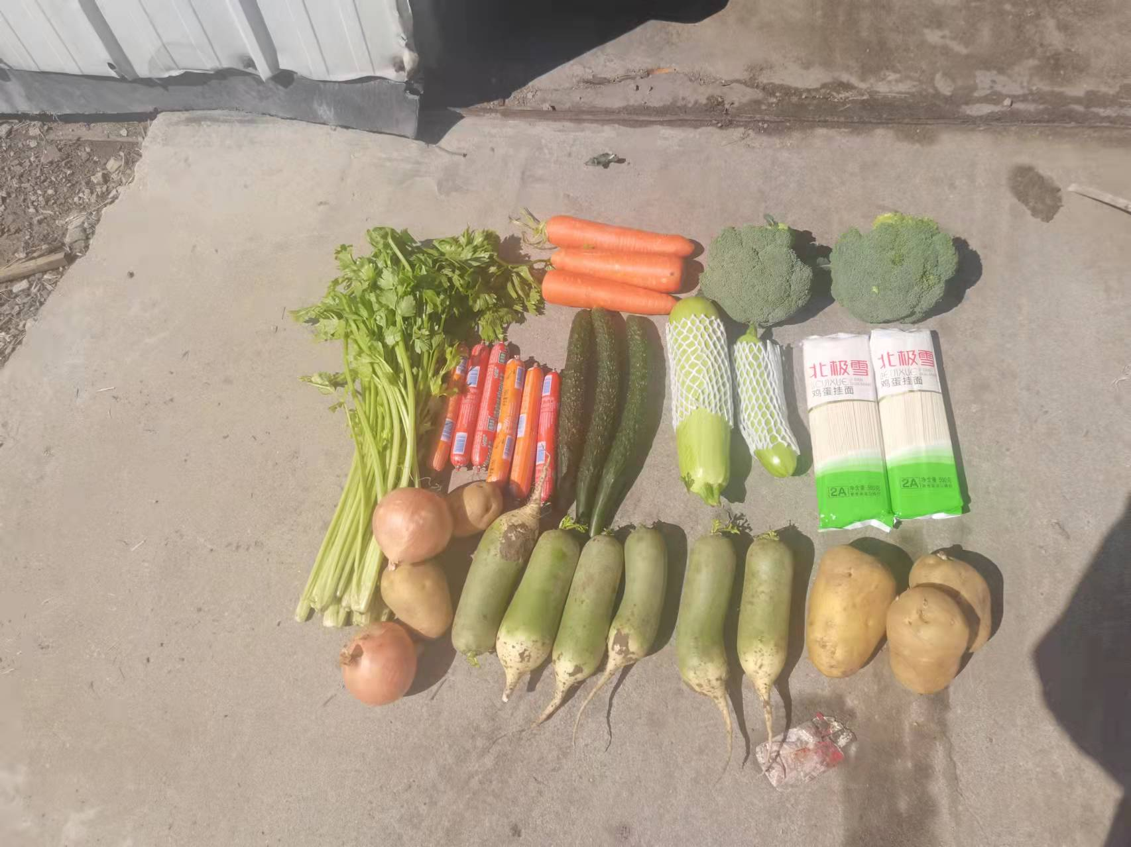 | 5000 | 80 | 6900 | 域内企业 | 11900
2 | 长春新区 （36.8万人） | 松原市 | 4 | 4000 | 50 | 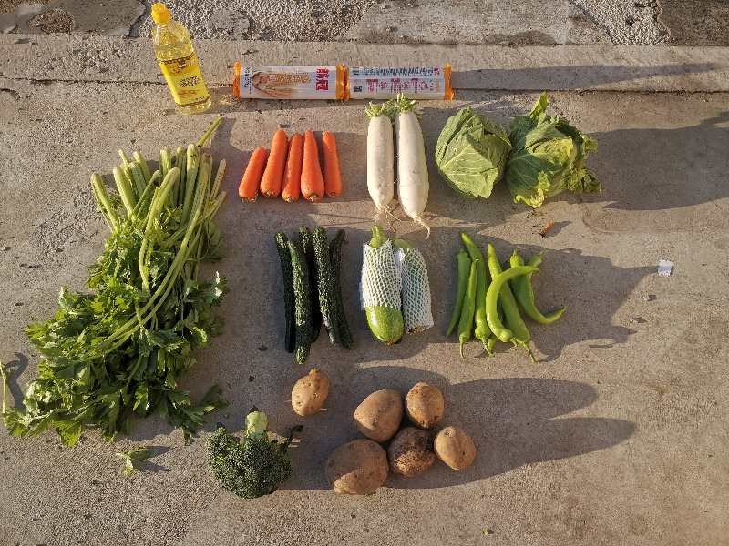 | 4000 | 80 | 13000 | 欧亚 沃尔玛 等 | 17000
3 | 中韩示范区 | 松原市 | 0 |  |  |  |  |  | 1000 | 白城市购买
4 | 经开区 （20.3万人） | 白山市 | 白山市因疫情 封控，无法派车。 |  |  |  | 7681 | 150 | 1000 | 欧亚 沃尔玛 大润发 亚泰超市 | 8681
 |  | 白城市 | 1 | 1872 | 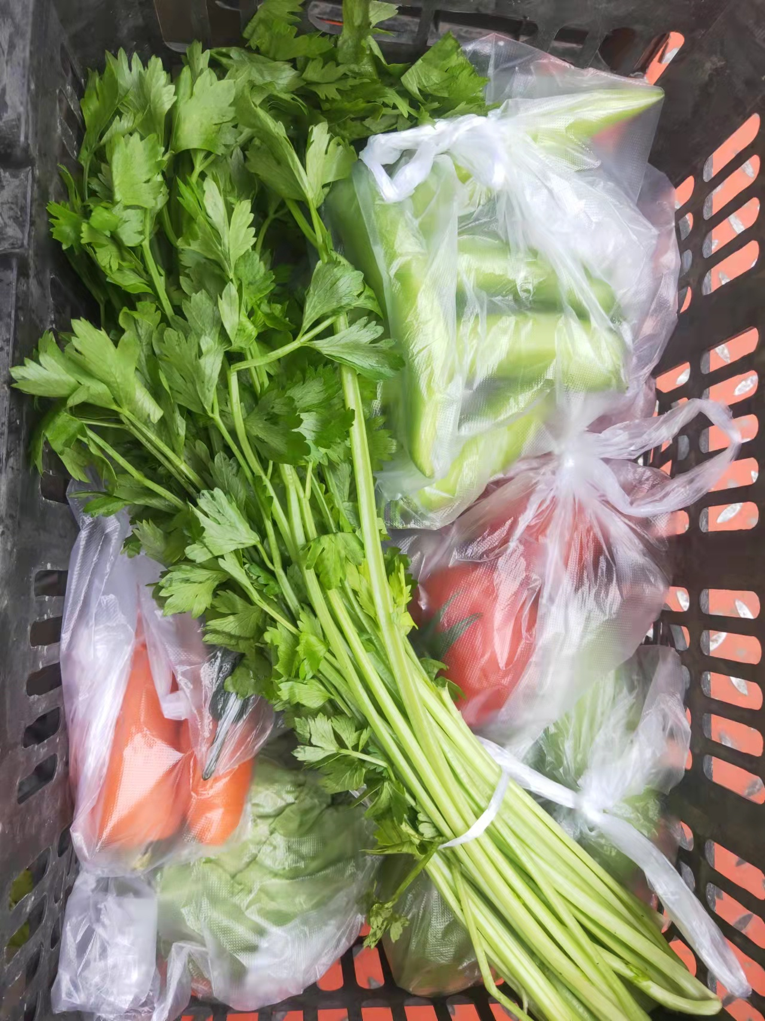 19
 |  | 通化地区 （调剂） | 4 | 5809 | 58
5 | 净月区 （22.8万人） | 辽源市 | 6 | 10000 | 75 |  | 10000 | 0 | 3500 | 供销社 | 13500
6 | 莲花山 （5.1万人） | 辽源市 | 1 | 3290 | 24.7 |  | 3290 | 0 | 0 |  | 3290
7 | 汽开区 （21.7万人） | 四平市 | 0 |  |  |  | 9827 | 60 | 0 |  | 13591
 |  | 梅河口市 | 11 | 13591 | 183 | 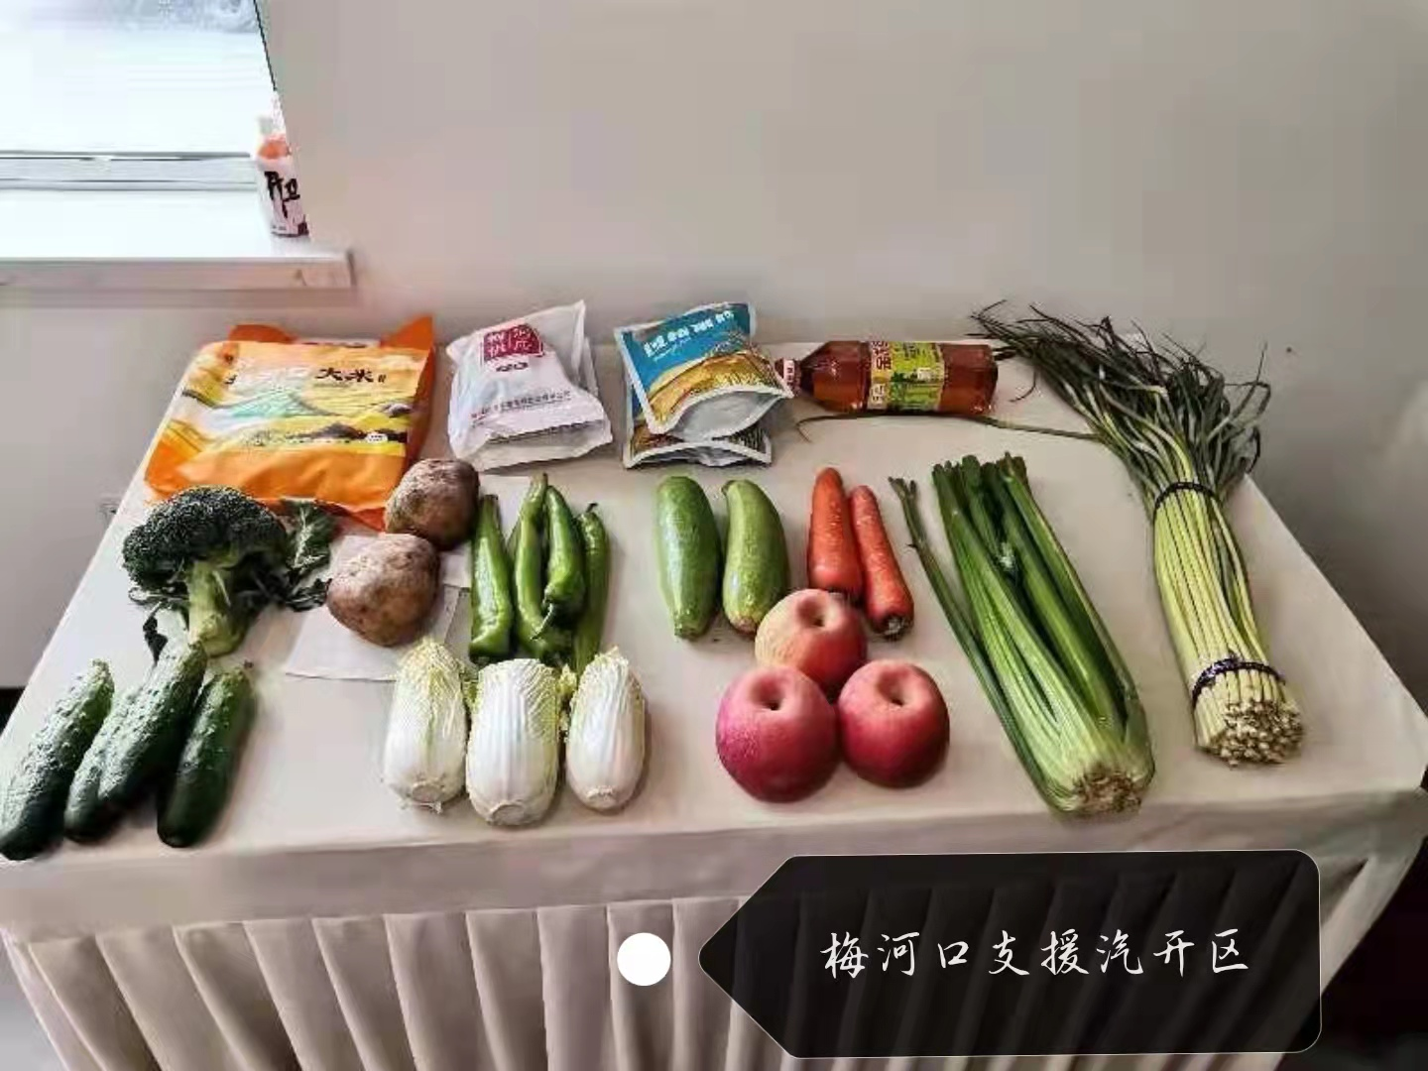
8 | 九台区 （71.2万人） | 梅河口市 | 0 |  |  |  | 0 |  | 0 |  | 0
截止3月30日18时，收到海吉星转运到四个外市县分拣打包蔬菜包总数38933箱/袋，收到省内各市州支援蔬菜包总数43562箱/袋，合计82495箱/袋，各城区、开发区自采蔬菜包总数83827箱/袋。 上述，外市县分拣打包、省内各市州支援、各地自采蔬菜包总数总计166322箱/袋。

